상품제안서
에어 투 이어 LED TWS 블루투스 이어폰 | 상품코드: F30868

 |  |  |  |  |  |  | 02-412-0044 | www.easy1.co.kr
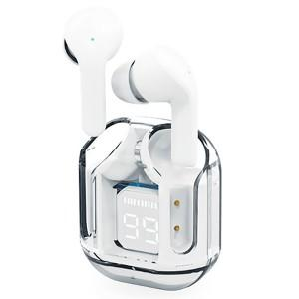

【상세/제작정보】 | ＊택배비별도 (1BOX 100개) 5000원별도

【인쇄/포장옵션】 | 레이저, 컬러필름인쇄 / 포장지포장

【공급단가】 | 수량 | 100~ | 300~ | 500~ | 1,000~ | 3,000~
*VAT별도 | 단가 | 7,800원 | 7,670원 | 7,470원 | 7,340원 | 7,150원

【상품 URL】 | https://dev.easy1.co.kr:443/src/goods_detail.php?gdno=30868

